Sheet1
MSK001 | 商品名 | 販売価格(税抜) (ヤフオク・アマゾン・楽天・ストアーズ) | 販売価格(税送料込) (ラクマ) | 発送方法 | ゆうパケット送料 (アマゾン・ヤフオク・ストアーズ)250or350 | 定形外郵便送料 (ヤフオク) | 梱包サイズ (ヤフオク)60or80or100 | 下代(税別) | 在庫数
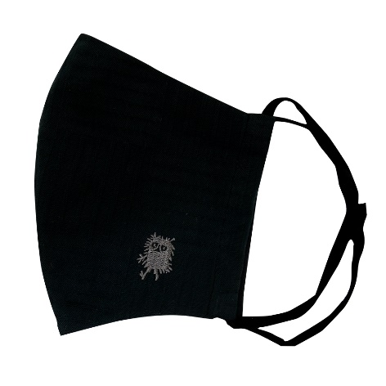 | MOOMIN刺繍マスク スティンキー ムーミンマスク | 1200 | 1400 | ヤフオク：定形外郵便120円 アマゾン：ゆうパケット250円 楽天：ゆうパケット250円 ラクマ：定形外120円 ストアーズ：定形外120円 | 250 | 120 | 60 | 720 | 5
商品説明
人気のムーミン刺繍入りコットンマスクシリーズです。抗菌＆吸湿冷感マスクです。 【サイズ】 本体ー約130×160ｍｍ 【品質】綿100％ 生地ー抗菌・吸湿冷感加工/日本 縫製/中国 ＊御覧頂くモニター等の環境により、多少色具合が異なって見える場合がございます。

MSK002 | 商品名 | 販売価格(税抜) (ヤフオク・アマゾン・楽天・ストアーズ) | 販売価格(税送料込) (ラクマ) | 発送方法 | ゆうパケット送料 (アマゾン・ヤフオク・ストアーズ)250or350 | 定形外郵便送料 (ヤフオク) | 梱包サイズ (ヤフオク)60or80or100 | 下代(税別) | 在庫数
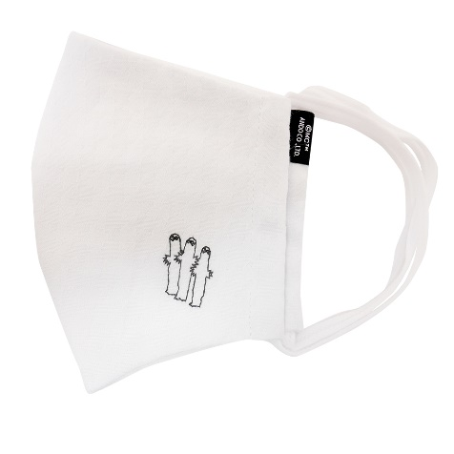 | MOOMIN刺繍マスク ニョロニョロ ムーミンマスク | 1200 | 1400 | ヤフオク：定形外郵便120円 アマゾン：ゆうパケット250円 楽天：ゆうパケット250円 ラクマ：定形外120円 ストアーズ：定形外120円 | 250 | 120 | 60 | 720 | 5
商品説明
人気のムーミン刺繍入りコットンマスクシリーズです。抗菌＆吸湿冷感マスクです。 【サイズ】 本体ー約130×160ｍｍ 【品質】綿100％ 生地ー抗菌・吸湿冷感加工/日本 縫製/中国 ＊御覧頂くモニター等の環境により、多少色具合が異なって見える場合がございます。

MSK003 | 商品名 | 販売価格(税抜) (ヤフオク・アマゾン・楽天・ストアーズ) | 販売価格(税送料込) (ラクマ) | 発送方法 | ゆうパケット送料 (アマゾン・ヤフオク・ストアーズ)250or350 | 定形外郵便送料 (ヤフオク) | 梱包サイズ (ヤフオク)60or80or100 | 下代(税別) | 在庫数
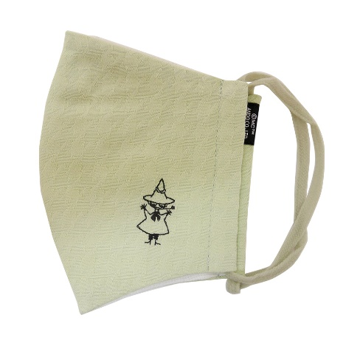 | MOOMIN刺繍マスク スナフキン ムーミンマスク | 1200 | 1400 | ヤフオク：定形外郵便120円 アマゾン：ゆうパケット250円 楽天：ゆうパケット250円 ラクマ：定形外120円 ストアーズ：定形外120円 | 250 | 120 | 60 | 720 | 5
商品説明
人気のムーミン刺繍入りコットンマスクシリーズです。抗菌＆吸湿冷感マスクです。 【サイズ】 本体ー約130×160ｍｍ 【品質】綿100％ 生地ー抗菌・吸湿冷感加工/日本 縫製/中国 ＊御覧頂くモニター等の環境により、多少色具合が異なって見える場合がございます。

MSK004 | 商品名 | 販売価格(税抜) (ヤフオク・アマゾン・楽天・ストアーズ) | 販売価格(税送料込) (ラクマ) | 発送方法 | ゆうパケット送料 (アマゾン・ヤフオク・ストアーズ)250or350 | 定形外郵便送料 (ヤフオク) | 梱包サイズ (ヤフオク)60or80or100 | 下代(税別) | 在庫数
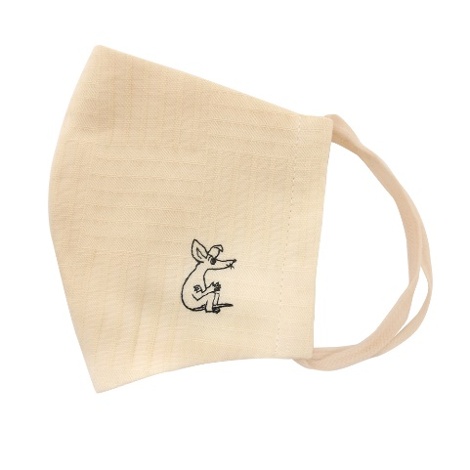 | MOOMIN刺繍マスク スニフ ムーミンマスク | 1200 | 1400 | ヤフオク：定形外郵便120円 アマゾン：ゆうパケット250円 楽天：ゆうパケット250円 ラクマ：定形外120円 ストアーズ：定形外120円 | 250 | 120 | 60 | 720 | 5
商品説明
人気のムーミン刺繍入りコットンマスクシリーズです。抗菌＆吸湿冷感マスクです。 【サイズ】 本体ー約130×160ｍｍ 【品質】綿100％ 生地ー抗菌・吸湿冷感加工/日本 縫製/中国 ＊御覧頂くモニター等の環境により、多少色具合が異なって見える場合がございます。

MSK005 | 商品名 | 販売価格(税抜) (ヤフオク・アマゾン・楽天・ストアーズ) | 販売価格(税送料込) (ラクマ) | 発送方法 | ゆうパケット送料 (アマゾン・ヤフオク・ストアーズ)250or350 | 定形外郵便送料 (ヤフオク) | 梱包サイズ (ヤフオク)60or80or100 | 下代(税別) | 在庫数
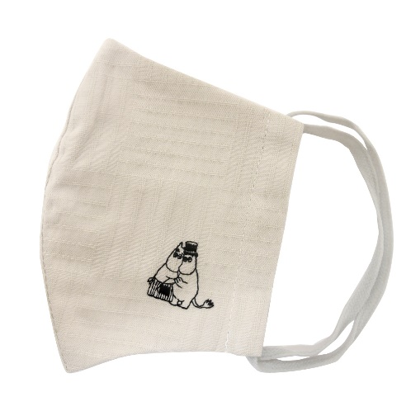 | MOOMIN刺繍マスク パパ＆ママ ムーミンマスク | 1200 | 1400 | ヤフオク：定形外郵便120円 アマゾン：ゆうパケット250円 楽天：ゆうパケット250円 ラクマ：定形外120円 ストアーズ：定形外120円 | 250 | 120 | 60 | 720 | 5
商品説明
人気のムーミン刺繍入りコットンマスクシリーズです。抗菌＆吸湿冷感マスクです。 【サイズ】 本体ー約130×160ｍｍ 【品質】綿100％ 生地ー抗菌・吸湿冷感加工/日本 縫製/中国 ＊御覧頂くモニター等の環境により、多少色具合が異なって見える場合がございます。

MSK006 | 商品名 | 販売価格(税抜) (ヤフオク・アマゾン・楽天・ストアーズ) | 販売価格(税送料込) (ラクマ) | 発送方法 | ゆうパケット送料 (アマゾン・ヤフオク・ストアーズ)250or350 | 定形外郵便送料 (ヤフオク) | 梱包サイズ (ヤフオク)60or80or100 | 下代(税別) | 在庫数
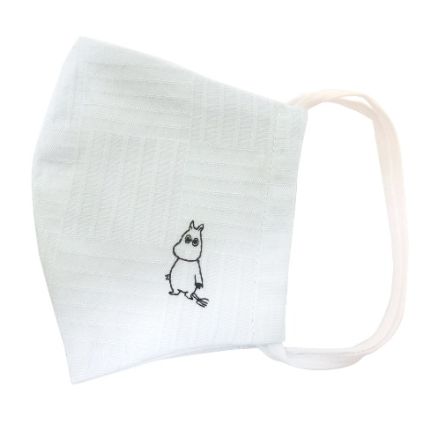 | MOOMIN刺繍マスク ムーミン ムーミンマスク | 1200 | 1400 | ヤフオク：定形外郵便120円 アマゾン：ゆうパケット250円 楽天：ゆうパケット250円 ラクマ：定形外120円 ストアーズ：定形外120円 | 250 | 120 | 60 | 720 | 5
商品説明
人気のムーミン刺繍入りコットンマスクシリーズです。抗菌＆吸湿冷感マスクです。 【サイズ】 本体ー約130×160ｍｍ 【品質】綿100％ 生地ー抗菌・吸湿冷感加工/日本 縫製/中国 ＊御覧頂くモニター等の環境により、多少色具合が異なって見える場合がございます。

MSK007 | 商品名 | 販売価格(税抜) (ヤフオク・アマゾン・楽天・ストアーズ) | 販売価格(税送料込) (ラクマ) | 発送方法 | ゆうパケット送料 (アマゾン・ヤフオク・ストアーズ)250or350 | 定形外郵便送料 (ヤフオク) | 梱包サイズ (ヤフオク)60or80or100 | 下代(税別) | 在庫数
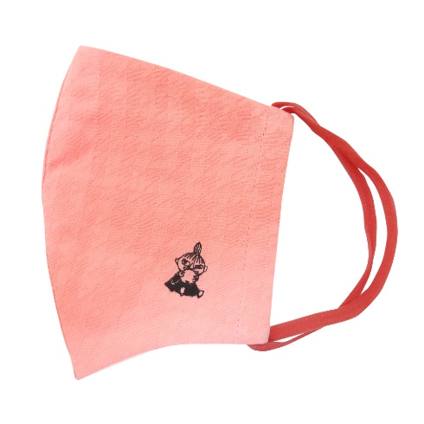 | MOOMIN刺繍マスク ミイ ムーミンマスク | 1200 | 1400 | ヤフオク：定形外郵便120円 アマゾン：ゆうパケット250円 楽天：ゆうパケット250円 ラクマ：定形外120円 ストアーズ：定形外120円 | 250 | 120 | 60 | 720 | 5
商品説明
人気のムーミン刺繍入りコットンマスクシリーズです。抗菌＆吸湿冷感マスクです。 【サイズ】 本体ー約130×160ｍｍ 【品質】綿100％ 生地ー抗菌・吸湿冷感加工/日本 縫製/中国 ＊御覧頂くモニター等の環境により、多少色具合が異なって見える場合がございます。

MSK008 | 商品名 | 販売価格(税抜) (ヤフオク・アマゾン・楽天・ストアーズ) | 販売価格(税送料込) (ラクマ) | 発送方法 | ゆうパケット送料 (アマゾン・ヤフオク・ストアーズ)250or350 | 定形外郵便送料 (ヤフオク) | 梱包サイズ (ヤフオク)60or80or100 | 下代(税別) | 在庫数
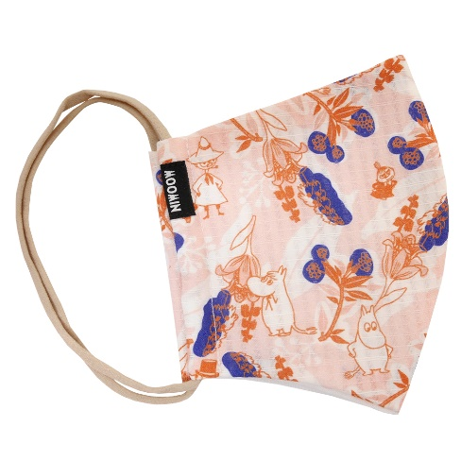 | MOOMIN プリントマスク KUKKA柄 紐：ベージュ ムーミンマスク | 1200 | 1400 | ヤフオク：定形外郵便120円 アマゾン：ゆうパケット250円 楽天：ゆうパケット250円 ラクマ：定形外120円 ストアーズ：定形外120円 | 250 | 120 | 60 | 720 | 5
商品説明
人気のムーミン プリント柄コットンマスクシリーズです。抗菌＆吸湿冷感マスクです。 【サイズ】 本体ー約130×160ｍｍ 【品質】綿100％ 生地ー抗菌・吸湿冷感加工/日本 縫製/中国 ＊柄の配置は、生地裁断の関係により画像と多少異なります。御覧頂くモニター等の環境により、多少色具合が異なって見える場合がございます。

MSK009 | 商品名 | 販売価格(税抜) (ヤフオク・アマゾン・楽天・ストアーズ) | 販売価格(税送料込) (ラクマ) | 発送方法 | ゆうパケット送料 (アマゾン・ヤフオク・ストアーズ)250or350 | 定形外郵便送料 (ヤフオク) | 梱包サイズ (ヤフオク)60or80or100 | 下代(税別) | 在庫数
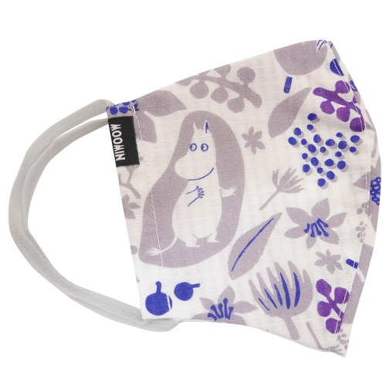 | MOOMIN プリントマスク BLOOM柄 紐：グレー ムーミンマスク | 1200 | 1400 | ヤフオク：定形外郵便120円 アマゾン：ゆうパケット250円 楽天：ゆうパケット250円 ラクマ：定形外120円 ストアーズ：定形外120円 | 250 | 120 | 60 | 720 | 5
商品説明
人気のムーミン プリント柄コットンマスクシリーズです。抗菌＆吸湿冷感マスクです。 【サイズ】 本体ー約130×160ｍｍ 【品質】綿100％ 生地ー抗菌・吸湿冷感加工/日本 縫製/中国 ＊柄の配置は、生地裁断の関係により画像と多少異なります。御覧頂くモニター等の環境により、多少色具合が異なって見える場合がございます。

MSK010 | 商品名 | 販売価格(税抜) (ヤフオク・アマゾン・楽天・ストアーズ) | 販売価格(税送料込) (ラクマ) | 発送方法 | ゆうパケット送料 (アマゾン・ヤフオク・ストアーズ)250or350 | 定形外郵便送料 (ヤフオク) | 梱包サイズ (ヤフオク)60or80or100 | 下代(税別) | 在庫数
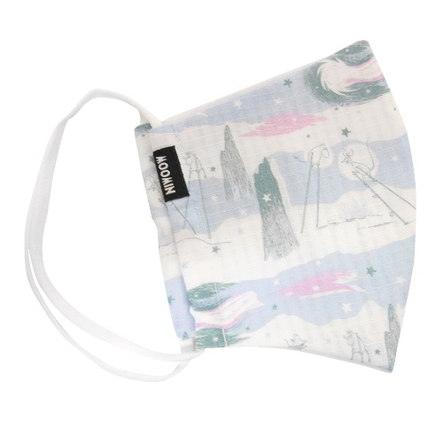 | MOOMIN プリントマスク COMET柄 紐：白 ムーミンマスク | 1200 | 1400 | ヤフオク：定形外郵便120円 アマゾン：ゆうパケット250円 楽天：ゆうパケット250円 ラクマ：定形外120円 ストアーズ：定形外120円 | 250 | 120 | 60 | 720 | 5
商品説明
人気のムーミン プリント柄コットンマスクシリーズです。抗菌＆吸湿冷感マスクです。 【サイズ】 本体ー約130×160ｍｍ 【品質】綿100％ 生地ー抗菌・吸湿冷感加工/日本 縫製/中国 ＊柄の配置は、生地裁断の関係により画像と多少異なります。御覧頂くモニター等の環境により、多少色具合が異なって見える場合がございます。

MSK011 | 商品名 | 販売価格(税抜) (ヤフオク・アマゾン・楽天・ストアーズ) | 販売価格(税送料込) (ラクマ) | 発送方法 | ゆうパケット送料 (アマゾン・ヤフオク・ストアーズ)250or350 | 定形外郵便送料 (ヤフオク) | 梱包サイズ (ヤフオク)60or80or100 | 下代(税別) | 在庫数
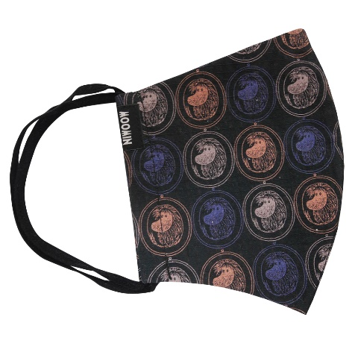 | MOOMIN プリントマスク ANCCESTOR柄 紐：黒 ムーミンマスク | 1200 | 1400 | ヤフオク：定形外郵便120円 アマゾン：ゆうパケット250円 楽天：ゆうパケット250円 ラクマ：定形外120円 ストアーズ：定形外120円 | 250 | 120 | 60 | 720 | 5
商品説明
人気のムーミン プリント柄コットンマスクシリーズです。抗菌＆吸湿冷感マスクです。 【サイズ】 本体ー約130×160ｍｍ 【品質】綿100％ 生地ー抗菌・吸湿冷感加工/日本 縫製/中国 ＊柄の配置は、生地裁断の関係により画像と多少異なります。御覧頂くモニター等の環境により、多少色具合が異なって見える場合がございます。

MSK012 | 商品名 | 販売価格(税抜) (ヤフオク・アマゾン・楽天・ストアーズ) | 販売価格(税送料込) (ラクマ) | 発送方法 | ゆうパケット送料 (アマゾン・ヤフオク・ストアーズ)250or350 | 定形外郵便送料 (ヤフオク) | 梱包サイズ (ヤフオク)60or80or100 | 下代(税別) | 在庫数
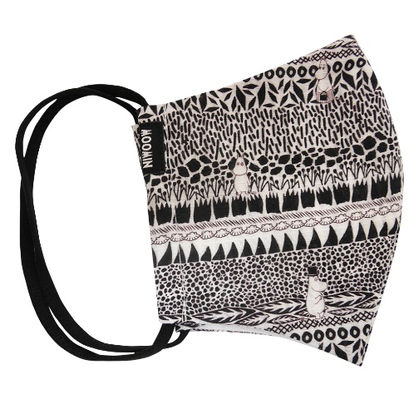 | MOOMIN プリントマスク BOTANISE柄 紐：黒 ムーミンマスク | 1200 | 1400 | ヤフオク：定形外郵便120円 アマゾン：ゆうパケット250円 楽天：ゆうパケット250円 ラクマ：定形外120円 ストアーズ：定形外120円 | 250 | 120 | 60 | 720 | 5
商品説明
人気のムーミン プリント柄コットンマスクシリーズです。抗菌＆吸湿冷感マスクです。 【サイズ】 本体ー約130×160ｍｍ 【品質】綿100％ 生地ー抗菌・吸湿冷感加工/日本 縫製/中国 ＊柄の配置は、生地裁断の関係により画像と多少異なります。御覧頂くモニター等の環境により、多少色具合が異なって見える場合がございます。

MSK013 | 商品名 | 販売価格(税抜) (ヤフオク・アマゾン・楽天・ストアーズ) | 販売価格(税送料込) (ラクマ) | 発送方法 | ゆうパケット送料 (アマゾン・ヤフオク・ストアーズ)250or350 | 定形外郵便送料 (ヤフオク) | 梱包サイズ (ヤフオク)60or80or100 | 下代(税別) | 在庫数
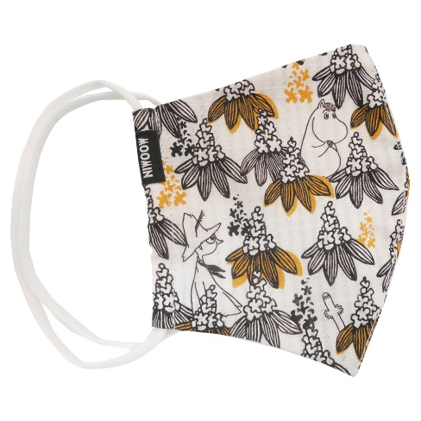 | MOOMIN プリントマスク MARONIE柄 紐：白 ムーミンマスク | 1200 | 1400 | ヤフオク：定形外郵便120円 アマゾン：ゆうパケット250円 楽天：ゆうパケット250円 ラクマ：定形外120円 ストアーズ：定形外120円 | 250 | 120 | 60 | 720 | 5
商品説明

AWK096 | 商品名 | 販売価格(税抜) (ヤフオク・アマゾン・楽天・ストアーズ) | 販売価格(税送料込) (ラクマ) | 発送方法 | ゆうパケット送料 (アマゾン・ヤフオク・ストアーズ)250or350 | 定形外郵便送料 (ヤフオク) | 梱包サイズ (ヤフオク)60or80or100 | 下代(税別) | 在庫数
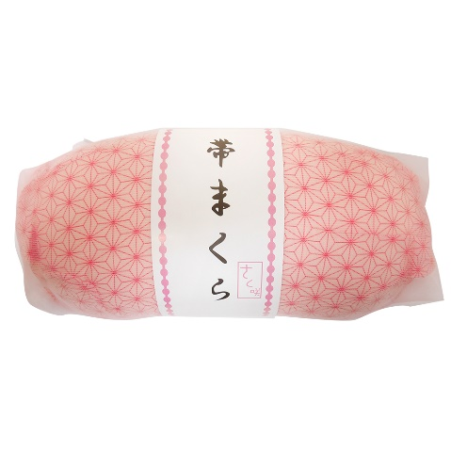 | ナイロン包み紐付き帯枕 | 700 | 1000 | ヤフオク：定形外 アマゾン：宅配便 楽天：宅配便 ラクマ：定形外 ストアーズ：定形外 |  | 300 | 60 | 330 | 100
商品説明
ナイロン包みで使いやすい帯枕です。 【中心部サイズ】 W約20㎝×H約9㎝×厚み約4.5㎝程度 【品質】 裏地ーレーヨン100％、芯材ーウレタン、袋ーナイロン100％ 中国製

HEW034 | 商品名 | 販売価格(税抜) (ヤフオク・アマゾン・楽天・ストアーズ) | 販売価格(税送料込) (ラクマ) | 発送方法 | ゆうパケット送料 (アマゾン・ヤフオク・ストアーズ)250or350 | 定形外郵便送料 (ヤフオク) | 梱包サイズ (ヤフオク)60or80or100 | 下代(税別) | 在庫数
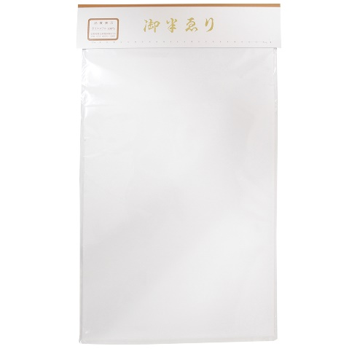 | ポリエステル半衿 白半襟 | 300 | 450 | ヤフオク：定形外郵便・ゆうパケット アマゾン：ゆうパケット 楽天：ゆうパケット ラクマ：定形外郵便 ストアーズ：定形外郵便 | 250 | 120 | 60 | 150 | 100
商品説明
定番の半衿白です。 【サイズ】全長約98㎝×幅約16.5㎝程度 【品質】ポリエステル100％

